依頼フォーム
メンター 依頼フォーム
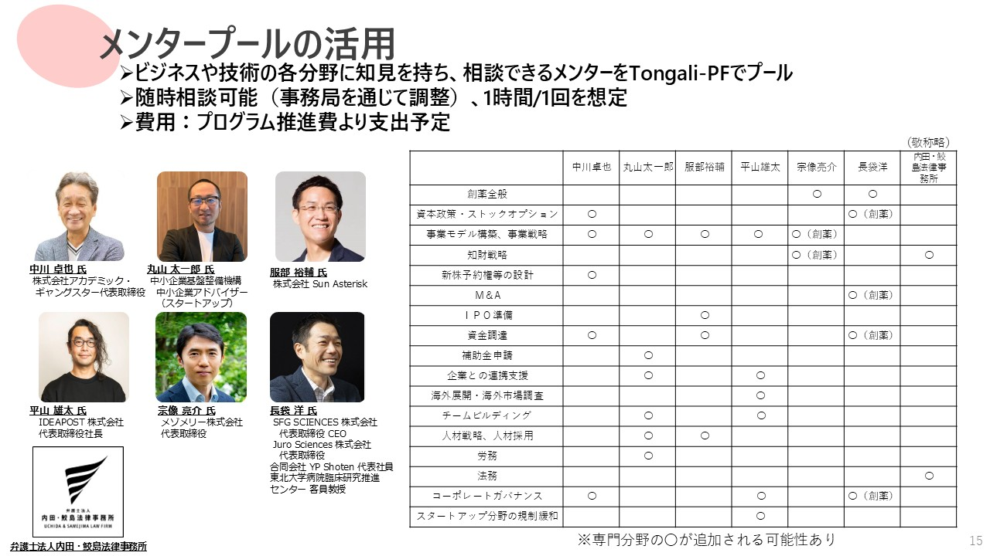
プロジェクト名

研究者代表者名
所属
採択テーマ

希望メンター

面談希望日時、時間① |  | 月 | 日 | ～
面談希望日時、時間② |  | 月 | 日 | ～
面談希望日時、時間③ |  | 月 | 日 | ～
メンターの皆さまには、GAPファンドプログラムの主旨をご理解いただき、ボランティアに近い形で力を貸していただいています。 くれぐれも失礼のないように、ご対応ください。 各メンターのプロフィールは、こちらからご覧ください。
相談内容

<メンター相談の注意事項＞ ・面談時間は1回1時間を目途に、オンラインで実施すること ・面談希望日は、依頼日から起算して8営業日以降とすること ・依頼メールのCCに、以下の事務局のメールアドレスを入れること
 | tongali_x_admin@tongali.net

＜メンター相談の依頼方法＞
本シート上部の「メンター依頼フォーム」に必要事項（黄色のセル）を入力し、PDFにしてください。
右の［メール作成］をクリックすると、メーラーが起動します。 |  |  |  |  | メール作成
メール本文に必要事項を記入し、「メンター依頼フォーム」のPDFを添付して、メールを送信してください。

※［メール作成］をクリックしても、メーラーが正しく起動しない場合は、以下のルールでメールを作成してください。
（メンターのメールアドレスは、選択した希望メンターの下に表示されます。）
To：
Cc： | tongali_x_admin@tongali.net
件名： | 【メンター相談のお願い】
添付ファイル： | メンター依頼フォームのPDF

